Лист1
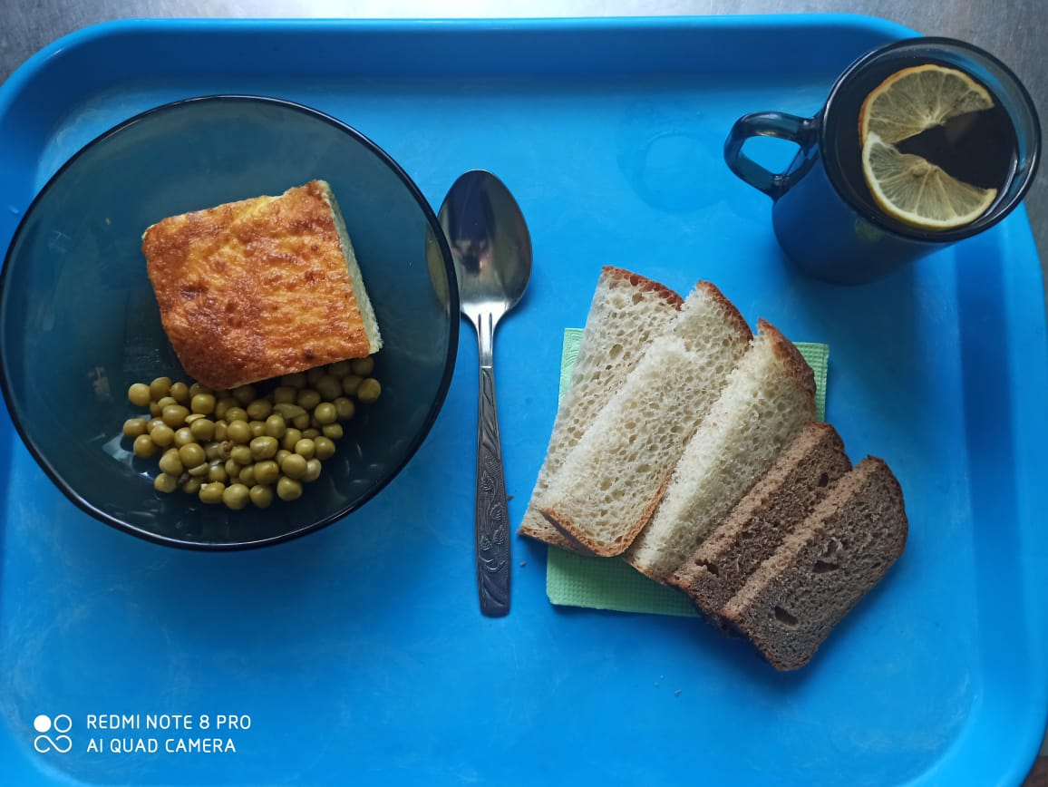
Школа | МБОУ ООШ №25 имени В.В.Буракова станицы Баракаевской |  |  | Отд./корп |  |  |  | День | 07.12.2021г

Прием пищи | Раздел | № рец. | Блюдо | Выход, г | Цена | Калорийность | Белки | Жиры | Углеводы

5-9 классы | Овощи | 106 | Горошек зеленый консер. | 50 |  | 55.75 | 2.83 | 2.08 | 6.42
 | Гор.блюдо | 307 | Омлет натуральный | 200 |  | 277.21 | 14.62 | 22.74 | 3.45
 | Хлеб | 108 | Хлеб пшеничный | 38 |  | 89.30 | 2.88 | 0.30 | 29.54
 | Хлеб | 109 | Хлеб ржаной | 23 |  | 40.02 | 1.52 | 0.27 | 11.50
 | Напиток | 504 | Чай с лимоном | 200 |  | 61.00 | 0.10 | 0.00 | 15.20
 |  |  |  |  | 39.62р. | 523.28 | 21.95 | 25.39 | 66.11
Завтрак | Овощи | 106 | Горошек зеленый консер. | 50 |  | 55.75 | 2.83 | 2.08 | 6.42
сотрудники | Гор.блюдо | 307 | Омлет натуральный | 200 |  | 277.21 | 14.62 | 22.74 | 3.45
 | Хлеб | 108 | Хлеб пшеничный | 38 |  | 89.30 | 2.88 | 0.30 | 29.54
 | Хлеб | 109 | Хлеб ржаной | 23 |  | 40.02 | 1.52 | 0.27 | 11.50
 | Напиток | 504 | Чай с лимоном | 200 |  | 61.00 | 0.10 | 0.00 | 15.20
 |  |  |  |  | 39.62р. | 523.28 | 21.95 | 25.39 | 66.11

